Sayfa1
2.559 | 0.445 | 0.6 | 0.119 | 0.143 | 0.146 | 0.291 | 0.295 | 0.398 | 0.162 | 0.123 | 0.149
1.652 | 0.317 | 0.505 | 0.661 | 0.392 | 0.183 | 0.199 | 0.281 | 0.14 | 0.137 | 0.496 | 0.227
0.938 | 0.24 | 0.263 | 0.317 | 0.595 | 0.214 | 0.237 | 0.222 | 0.158 | 0.425 | 1.012 | 0.241
0.474 | 0.18 | 0.266 | 0.237 | 0.369 | 0.179 | 0.136 | 0.264 | 0.205 | 0.118 | 0.468 | 0.206
0.277 | 0.166 | 0.188 | 0.312 | 0.339 | 0.618 | 0.183 | 0.587 | 0.068 | 0.254 | 0.302 | 0.18
0.174 | 0.723 | 0.224 | 0.263 | 0.423 | 0.641 | 0.236 | 0.621 | 0.344 | 0.257 | 0.245 | 0.174
0.124 | 0.345 | 0.176 | 0.488 | 0.273 | 1.007 | 0.134 | 0.411 | 0.21 | 0.128 | 1.118 | 0.265
0.058 | 0.4 | 0.236 | 0.375 | 0.199 | 0.145 | 0.363 | 0.2 | 0.302 | 0.285 | 0.168 | 0.297

HIF-1a
2.501 | 4000
1.594 | 2000
0.88 | 1000
0.416 | 500
0.219 | 250
0.116
0.066 | 62.5
 | absorbans | abs-blank | expected | result
std1 | 2.559 | 2.501 | 4000 | 3977.1710488
std2 | 1.652 | 1.594 | 2000 | 2043.3821992
std3 | 0.938 | 0.88 | 1000 | 957.11488
std4 | 0.474 | 0.416 | 500 | 430.0381632
std5 | 0.277 | 0.219 | 250 | 248.8647492
std6 | 0.174 | 0.116
std7 | 0.124 | 0.066 | 62.5
blank | 0.058 | 0

numune | absorbans | abs-blank | result
1 | 0.445 | 0.387 | 401.7738468
2 | 0.317 | 0.259 | 283.5964132
3 | 0.24 | 0.182 | 217.6701528 |  |  |  |  |  |  | concentration: (pg/ml)
4 | 0.18 | 0.122 | 168.9886248
5 | 0.166 | 0.108 | 157.9685808
6 | 0.723 | 0.665 | 695.37087 |  |  | "Elabscience" marka kit kullanılmıştır.
7 | 0.345 | 0.287 | 308.5315668
8 | 0.4 | 0.342 | 359.0050008
9 | 0.6 | 0.542 | 559.2319608
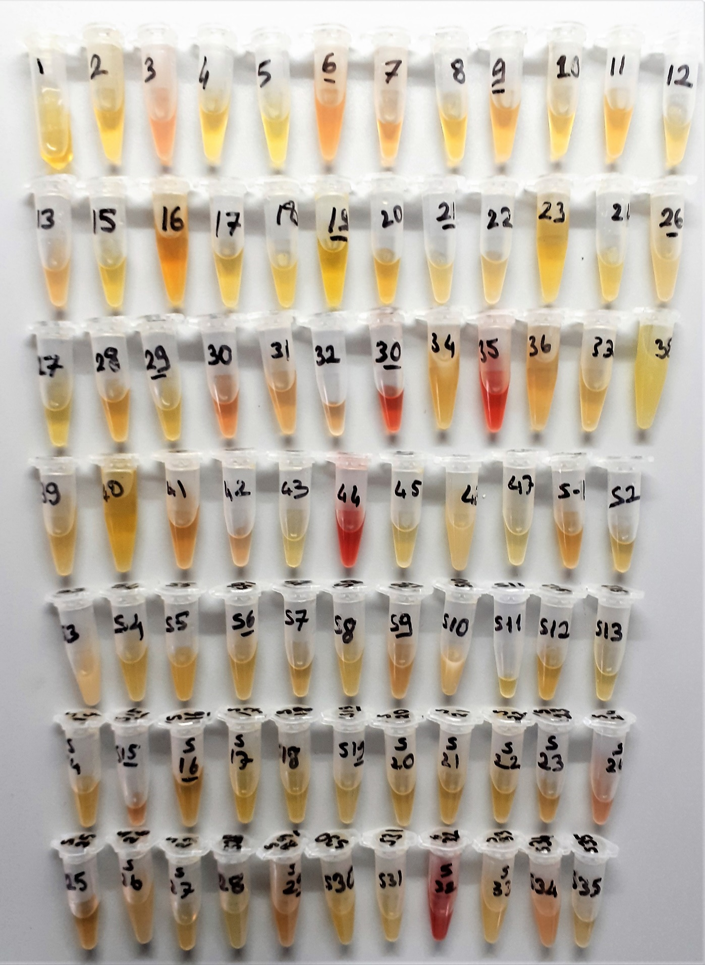
10 | 0.505 | 0.447 | 460.8603348
11 | 0.263 | 0.205 | 236.95603
12 | 0.266 | 0.208 | 239.4971008
13 | 0.188 | 0.13 | 175.34338
15 | 0.224 | 0.166 | 204.4580632
16 | 0.176 | 0.118 | 165.8269528
17 | 0.236 | 0.178 | 214.3514248
18 | 0.119 | 0.061 | 121.9108012
19 | 0.661 | 0.603 | 625.5105348
20 | 0.317 | 0.259 | 283.5964132
21 | 0.237 | 0.179 | 215.1801252
22 | 0.312 | 0.254 | 279.1976952
23 | 0.263 | 0.205 | 236.95603
24 | 0.488 | 0.43 | 443.87998
26 | 0.375 | 0.317 | 335.8171308
27 | 0.143 | 0.085 | 140.14267
28 | 0.392 | 0.334 | 351.5403832
29 | 0.595 | 0.537 | 553.9072668
30 | 0.369 | 0.311 | 330.3129012
31 | 0.339 | 0.281 | 303.1451292
32 | 0.423 | 0.365 | 380.69907
33 | 0.273 | 0.215 | 245.44917
34 | 0.199 | 0.141 | 184.1495532
35 | 0.146 | 0.088 | 142.4481568
36 | 0.183 | 0.125 | 171.36675
37 | 0.214 | 0.156 | 196.2855792
38 | 0.179 | 0.121 | 168.1972252
39 | 0.618 | 0.56 | 578.53632
40 | 0.641 | 0.583 | 603.5115508
41 | 1.007 | 0.949 | 1047.5282572
42 | 0.145 | 0.087 | 141.6790068
43 | 0.291 | 0.233 | 260.9017308
44 | 0.199 | 0.141 | 184.1495532
45 | 0.237 | 0.179 | 215.1801252
46 | 0.136 | 0.078 | 134.7861048
47 | 0.183 | 0.125 | 171.36675
S-1 | 0.236 | 0.178 | 214.3514248
S-2 | 0.134 | 0.076 | 133.2615472
S-3 | 0.363 | 0.305 | 324.83223
S-4 | 0.295 | 0.237 | 264.3644268
S-5 | 0.281 | 0.223 | 252.2907988
S-6 | 0.222 | 0.164 | 202.8183312
S-7 | 0.264 | 0.206 | 237.8023992
S-8 | 0.587 | 0.529 | 545.4217852
S-9 | 0.621 | 0.563 | 581.7743268
S-10 | 0.411 | 0.353 | 369.3372348
S-11 | 0.2 | 0.142 | 184.9540408
S-12 | 0.398 | 0.34 | 357.13492
S-13 | 0.14 | 0.082 | 137.8430728
S-14 | 0.158 | 0.1 | 151.729
S-15 | 0.205 | 0.147 | 188.9862948
S-16 | 0.068 | 0.01 | 84.41962
S-17 | 0.344 | 0.286 | 307.6321912
S-18 | 0.21 | 0.152 | 193.0349088
S-19 | 0.302 | 0.244 | 270.4493392
S-20 | 0.162 | 0.104 | 154.8435552
S-21 | 0.137 | 0.079 | 135.5493652
S-22 | 0.425 | 0.367 | 382.6018708
S-23 | 0.118 | 0.06 | 121.15932
S-24 | 0.254 | 0.196 | 229.3681552
S-25 | 0.257 | 0.199 | 231.8915572
S-26 | 0.128 | 0.07 | 128.70358
S-27 | 0.285 | 0.227 | 255.7273188
S-28 | 0.123 | 0.065 | 124.92327
S-29 | 0.496 | 0.438 | 451.8471768
S-30 | 1.012 | 0.954 | 1054.2010152
S-31 | 0.468 | 0.41 | 424.14522
S-32 | 0.302 | 0.244 | 270.4493392
S-33 | 0.245 | 0.187 | 221.8332868
S-34 | 1.118 | 1.06 | 1199.51332
S-35 | 0.168 | 0.11 | 159.53502
S-36 | 0.149 | 0.091 | 144.7595332
S-37 | 0.227 | 0.169 | 206.9225692
S-38 | 0.241 | 0.183 | 218.5014708
S-39 | 0.206 | 0.148 | 189.7947088
S-40 | 0.18 | 0.122 | 168.9886248
S-41 | 0.174 | 0.116 | 164.2500432
S-42 | 0.265 | 0.207 | 238.6494228
S-43 | 0.297 | 0.239 | 266.0997012

